Estadísticas
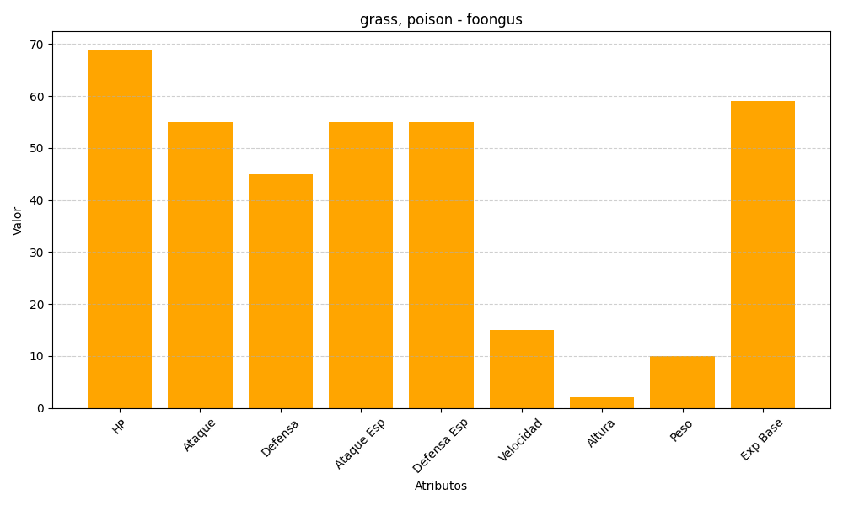
ID | Nombre | Tipo | HP | Ataque | Defensa | Ataque Especial | Defensa Especial | Velocidad | Altura | Peso | Experiencia Base
590 | foongus | grass, poison | 69 | 55 | 45 | 55 | 55 | 15 | 2 | 10 | 59

